1GD-FR-0020
 |  |  |  |  |  | PROCESO DE GESTIÓN DOCUMENTAL |  |  |  |  |  |  |  |  | POLICÍA NACIONAL
Código:1GD-FR-0020
Fecha: 04/07/2018 |  |  |  |  |  | DIAGNÓSTICO INTEGRAL PARA LOS ARCHIVOS DE LA POLICÍA NACIONAL
Versión: 0

CIUDAD: PEREIRA-RISARALDA |  |  |  |  |  |  |  |  | FECHA ELABORACIÓN DEL DIAGNÓSTICO |  |  |  |  |  |  | 16 |  | 1 |  | 2024
RESPONSABLE DEL DILIGENCIAMIENTO:
A. IDENTIFICACIÓN
CÓDIGO Y NOMBRE DE LA UNIDAD: 3.8.3.1 COMANDO REGIÓN DE POLICÍA No. 3
FECHA DE CREACIÓN DE LA UNIDAD: 05-01-2006 |  |  |  |  |  |  |  |  | ACTO ADMINISTRATIVO DE CREACIÓN DE LA UNIDAD: RESOLUCIÓN 00010 DEL 05-01-2006
DIRECCIÓN DE LA UNIDAD: AVENIDA LAS AMÉRICAS CALLE 46-35 FRENTE A LOS ALMACENES DE CADENA ALKOSTO Y HOMCENTER |  |  |  |  |  |  |  |  | ACTO ADMINISTRATIVO VIGENTE DE LA UNIDAD: RESOLUCIÓN 00010 DEL 05-01-2006
CORREO ELECTRÓNICO DE LA UNIDAD: region3.coman@policia.gov.co |  |  |  |  |  |  |  |  | TELÉFONO: (6) 3149863 |  |  |  |  |  |  |  | IP: 40006
A.1 DIRECTOR, COMANDANTE O JEFE DE LA UNIDAD:
NOMBRE: |  | JOHN CARLOS ROJAS RINCÓN
GRADO: |  | CORONEL
CARGO: |  | COMANDANTE DE LA REGIÓN DE POLICÍA Nro. 3 (E)
TIEMPO EN EL CARGO: |  |  | 2 MESES 7 DÍAS
A.2 ADMINISTRACIÓN DEL ARCHIVO
Jefe Grupo de Gestión Documental
NOMBRES Y APELLIDOS: NO APLICA |  |  |  |  |  |  |  |  | CAPACITACIÓN O CURSOS EN GESTIÓN DOCUMENTAL Y ARCHIVÍSTICA
GRADO: NO APLICA |  |  |  |  |  |  |  |  | 1 | NO APLICA
CARGO: NO APLICA |  |  |  |  |  |  |  |  | 2 | NO APLICA
TIEMPO EN EL PROCESO DE GESTIÓN DOCUMENTAL (Años, Meses, Días): NO APLICA |  |  |  |  |  |  |  |  | 3 | NO APLICA
TIEMPO EN LA INSTITUCIÓN (Años, Meses, Días): NO APLICA |  |  |  |  |  |  |  |  | 4 | NO APLICA
CORREO INSTITUCIONAL: NO APLICA |  |  |  |  |  |  |  |  | 5 | NO APLICA
No. CELULAR: NO APLICA |  |  |  |  |  |  |  |  | 6 | NO APLICA
No IP DE LA OFICINA Y/O GRUPO: NO APLICA |  |  |  |  |  |  |  |  | 7 | NO APLICA
CONDICIÓN MÉDICO LABORAL: NO APLICA |  |  |  |  |  |  |  |  | 8 | NO APLICA
Funciones del Jefe Grupo de Gestión Documental
1 | NO APLICA
2 | NO APLICA
3 | NO APLICA
4 | NO APLICA
5 | NO APLICA
6 | NO APLICA
7 | NO APLICA
Responsable Archivo Central
NOMBRES Y APELLIDOS: |  |  |  |  |  |  |  |  | CAPACITACIÓN O CURSOS EN GESTIÓN DOCUMENTAL Y ARCHIVÍSTICA
GRADO: |  |  |  |  |  |  |  |  | 1 | CURSO DE ORGANIZACIÓN DOCUMENTAL CON EL SENA
CARGO: RESPONSABLE DE ARCHIVO |  |  |  |  |  |  |  |  | 2 | CURSO ADMINISTRACIÓN DOCUMENTAL EN EL ENTORNO LABORAL
TIEMPO EN EL PROCESO DE GESTIÓN DOCUMENTAL (Años, Meses, Días): 07 AÑOS |  |  |  |  |  |  |  |  | 3 | CURSO ORGANIZACIÓN DOCUMENTAL EN EL ENTORNO LABORAL
TIEMPO EN LA INSTITUCIÓN (Años, Meses, Días): 19-02-15 |  |  |  |  |  |  |  |  | 4 | NO APLICA
CORREO INSTITUCIONAL: |  |  |  |  |  |  |  |  | 5 | NO APLICA
No. CELULAR: |  |  |  |  |  |  |  |  | 6 | NO APLICA
No IP DE LA OFICINA Y/O GRUPO: NO APLICA |  |  |  |  |  |  |  |  | 7 | NO APLICA
CONDICIÓN MÉDICO LABORAL: |  |  |  |  |  |  |  |  | 8 | NO APLICA
Funciones del Responsable Archivo Central
1 | GARANTIZAR LA CONSERVACIÓN DE LOS DOCUMENTOS DE ARCHIVO, A FIN DE ASEGURAR Y FOMENTAR SU USO Y EL DE LA INFORMACIÓN QUE CONTIENEN, CON FINALIDADES JURÍDICAS, ADMINISTRATIVAS, INFORMATIVAS, CULTURALES Y CIENTIFICAS.
2 | REALIZAR ACOMPAÑAMIENTO, SEGUIMIENTO Y VERIFICACIÓN DE LA CORRECTA EJECUCIÓN DEL PROGRAMA DE GESTIÓN DOCUMENTAL EN LAS DEPENDENCIAS DE LA UNIDAD, CON EL FIN DE FORTALECER LA CULTURA ARCHIVÍSTICA.
3 | RESPONDER POR LA ORGANIZACIÓN DEL ACERVO DOCUMENTAL, SIGUIENDO LOS PARÁMETROS NORMATIVOS VIGENTES.
4 | EJERCER EL CONTROL EN EL PRÉSTAMO Y CONSULTA DE LOS DOCUMENTOS, PERMITIENDO CON ELLO ATENDER OPORTUNAMENTE LOS REQUERIMIENTOS DEL CLIENTE INTERNO O EXTERNO.
5 | EFECTUAR LA COMPILACIÓN Y ANÁLISIS DE LA INFORMACIÓN PARA LA FORMULACIÓN DEL ANTEPROYECTO DE ELABORACIÓN O ACTUALIZACIÓN DE LAS TRD.
6 | EJECUTAR OPORTUNAMENTE LAS ACTIVIDADES TENDIENTES AL CUMPLIMIENTO DE LOS REQUERIMIENTOS EFECTUADOS POR EL DUEÑO DEL PROCESO DE GESTIÓN DOCUMENTAL EN LA INSTITUCIÓN.
7 | GUARDAR LA RESERVA Y CONFIDENCIALIDAD FRENTE AL MANEJO DE LA DOCUMENTACIÓN, INFORMACIÓN Y DEMÁS ASUNTOS DE SU COMPETENCIA.
TALENTO HUMANO
GRADO | APELLIDOS Y NOMBRES |  |  |  | CÉDULA | CARGO ACTUAL | No. De Celular | TIEMPO DE SERVICIO EN LA UNIDAD |  |  | TIEMPO EN EL PROCESO DE GESTIÓN DOCUMENTAL |  |  | NIVEL ACADÉMICO |  |  |  |  | CONDICIÓN MÉDICO LABORAL
 |  |  |  |  |  |  |  | Años | Meses | Días | Años | Meses | Días
SI |  |  |  |  |  | RESPONSABLE DE ARCHIVO |  |  |  |  |  |  |  | BACHILLER ACADEMICO, TECNICO EN SERVICIO DE POLICÍA
N/A | NO APLICA |  |  |  | NO APLICA | NO APLICA | NO APLICA | NO APLICA | NO APLICA | NO APLICA | NO APLICA | NO APLICA | NO APLICA | NO APLICA |  |  |  |  | NO APLICA
N/A | NO APLICA |  |  |  | NO APLICA | NO APLICA | NO APLICA | NO APLICA | NO APLICA | NO APLICA | NO APLICA | NO APLICA | NO APLICA | NO APLICA |  |  |  |  | NO APLICA
N/A | NO APLICA |  |  |  | NO APLICA | NO APLICA | NO APLICA | NO APLICA | NO APLICA | NO APLICA | NO APLICA | NO APLICA | NO APLICA | NO APLICA |  |  |  |  | NO APLICA
N/A | NO APLICA |  |  |  | NO APLICA | NO APLICA | NO APLICA | NO APLICA | NO APLICA | NO APLICA | NO APLICA | NO APLICA | NO APLICA | NO APLICA |  |  |  |  | NO APLICA
N/A | NO APLICA |  |  |  | NO APLICA | NO APLICA | NO APLICA | NO APLICA | NO APLICA | NO APLICA | NO APLICA | NO APLICA | NO APLICA | NO APLICA |  |  |  |  | NO APLICA
A.3 NIVEL Y TIPO DE ARCHIVO
NIVEL DE LA UNIDAD |  |  |  |  | Asesor |  | Control |  | Operativo |  |  |  | Administrativo |  |  |  |  | Docente
 |  |  |  |  |  |  |  |  | X
JURISDICCIÓN |  |  |  |  | Dirección |  |  | Oficina Asesora |  |  | Región |  | Metropolitana |  | Departamento |  |  | Escuela de Policía |  |  | Centro de Instrucción
 |  |  |  |  |  |  |  |  |  |  | X
MISIÓN DE LA UNIDAD |  |  |  |  | DIRECCIONAR Y COMANDAR A LAS POLICIAS METROPOLITANAS Y DEPARTAMENTOS DE POLICÍA DE LA JURISDICCIÓN, EN EL DESARROLLO DE LA ESTRATEGIA OPERATIVA INSTITUCIONAL, A TRAVÉS DE LA COORDINACIÓN CON LAS AUTORIDADES REGIONALES, LO GREMIOS, LA INTEGRACIÓN DE ESFUERZOS Y LA CONCENTRACIÓN DE APOYOS PARA EL EFECTIVO SERVICIO POLICIAL, QUE CONTRIBUYA EN LA CONSTRUCCIÓN DE UNA CULTURA DE CONVIVENCIA Y SEGURIDAD CIUDADANA.
SISTEMA DE ARCHIVO |  |  |  |  | Centralizado |  |  |  |  |  |  | Descentralizado
 |  |  |  |  | X |  |  |  |  |  |  | X
CLASES DE ARCHIVOS |  |  |  |  | Archivo de Gestión |  | Archivo de Central |  | Archivo Intermedio |  |  | Archivo Histórico |  |  | Número de Depósitos
 |  |  |  |  | X |  | X |  |  |  |  |  |  |  | 09 EN TOTAL (08 DE GESTIÓN Y 01 DE ARCHIVO CENTRAL)
NUMERO DE DEPENDENCIAS |  |  |  |  | Operativas |  |  |  |  |  |  |  | Administrativas
 |  |  |  |  |  |  |  |  |  |  |  |  | 5
SERVICIOS QUE PRESTA |  |  |  |  | EL GRUPO DE GESTIÓN DOCUMENTAL - ARCHIVO CENTRAL PRESTA LOS SIGUIENTES SERVICIOS
 |  |  |  |  | 1 | Asesorías y Acompañamientos |  |  |  |  | Periodicidad |  | Mensual | Cantidad |  | PERMANENTE | Origen |  | Interno
 |  |  |  |  | 2 | Prestamos y Consultas de Documentos |  |  |  |  |  |  | Mensual |  |  | 3 |  |  | Interno
 |  |  |  |  | 3 | Transferencias Documentales |  |  |  |  |  |  | Trimestral |  |  | 4 |  |  | Interno
 |  |  |  |  | 4 | NO APLICA |  |  |  |  |  |  | NO APLICA |  |  | NO APLICA |  |  | NO APLICA
...
B1. DATOS GENERALES Y UBICACIÓN DEL DEPÓSITO DE ARCHIVO
B.5 EQUIPOS Y ENSERES
Accesorio
Cuenta con extintores CO2 (cuantos):
Cuenta con extintores Multipropósito(cuantos):
Cuenta con extractores de aire (cuantos):
Cuenta con sensores de movimiento:
Deshumidificadores
Otros, cuales? |  | UN EXTINTOR AGENTE LIMPIO HCFC 123
EVIDENCIA FOTOGRÁFICA
SE DEBERÁ ANEXAR FOTOGRAFÍAS QUE DEN CUANTA DE LAS CONDICIONES TÉCNICAS MÍNIMAS QUE PRESENTA LA ESTRUCTURA DEL ARCHIVO, EQUIPAMIENTO Y MOBILIARIO, ESTANTERÍA, SEÑALÉTICA Y SEGURIDAD, LAS ÁREAS COLINDANTES Y EL ESTADO DE LA INFORMACIÓN ADMINISTRADA POR LA UNIDAD
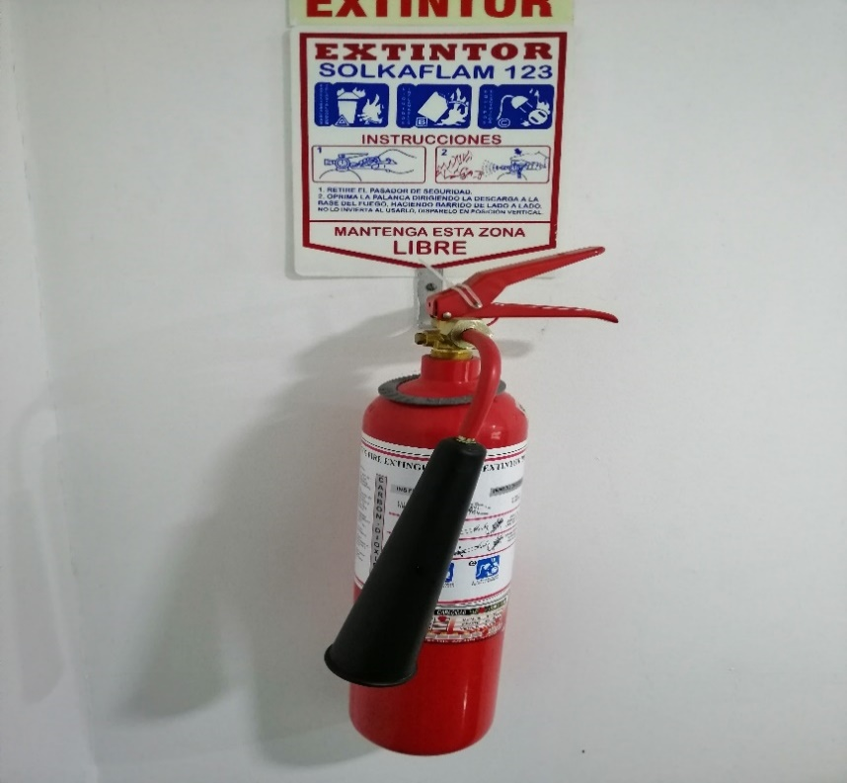 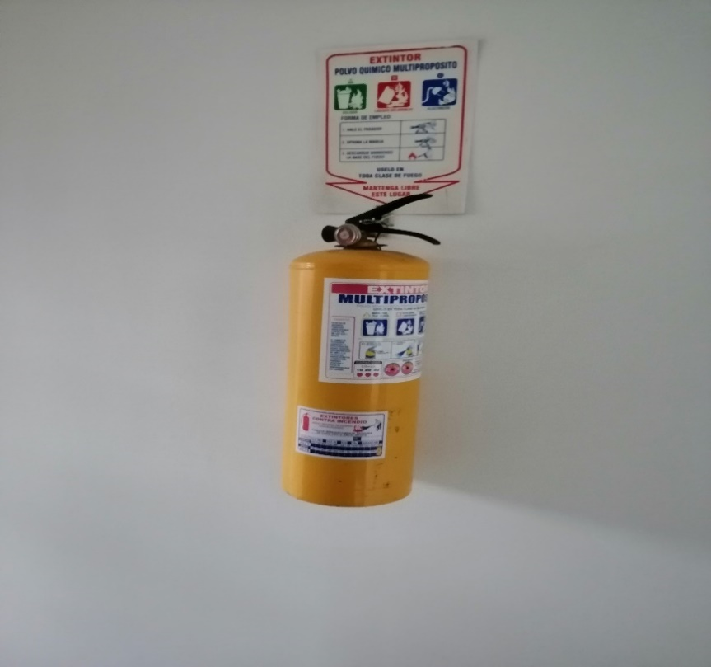 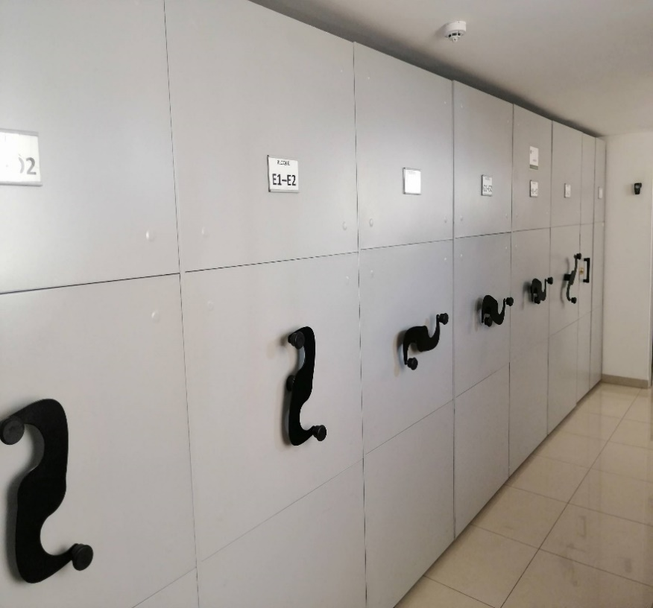 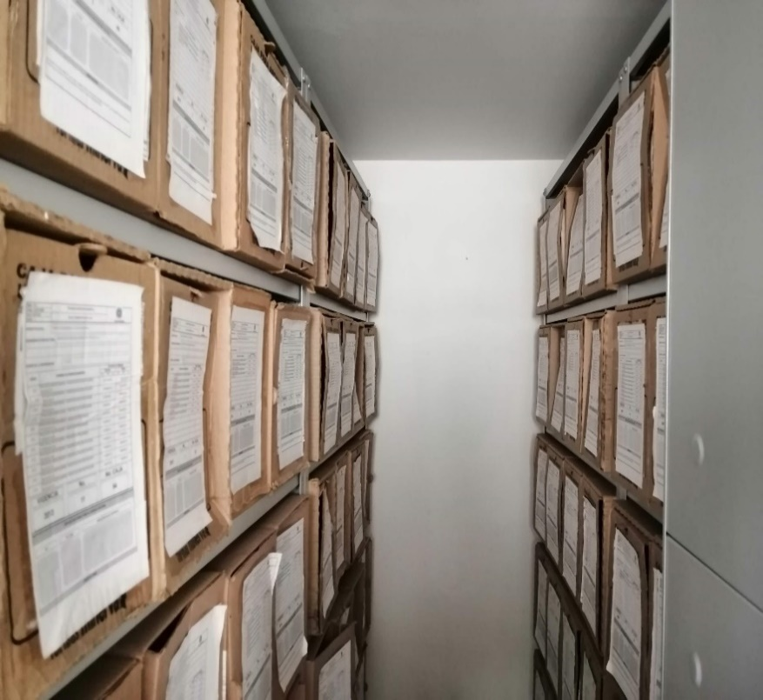 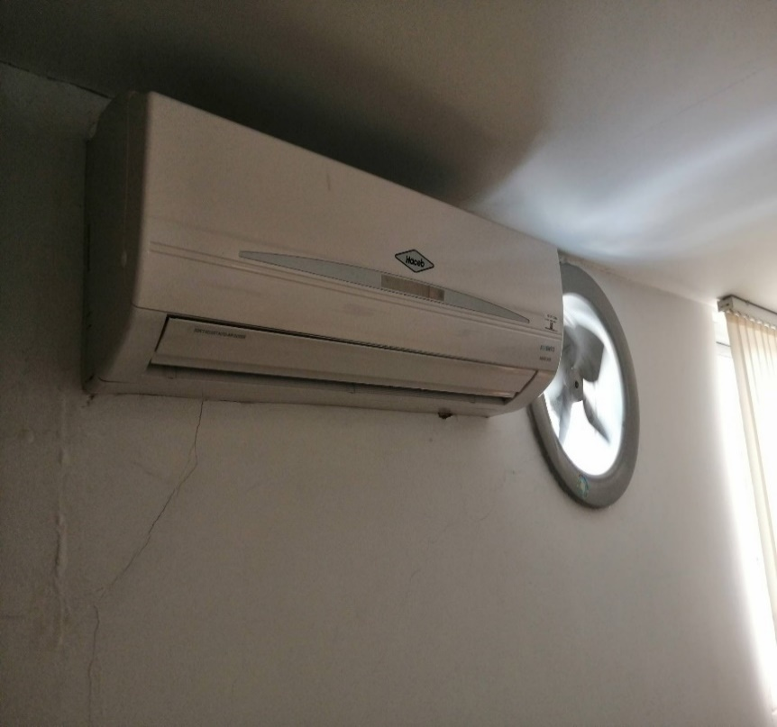 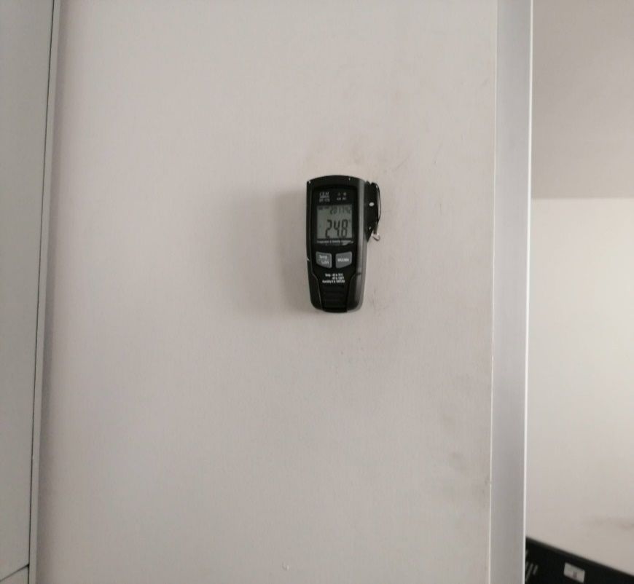 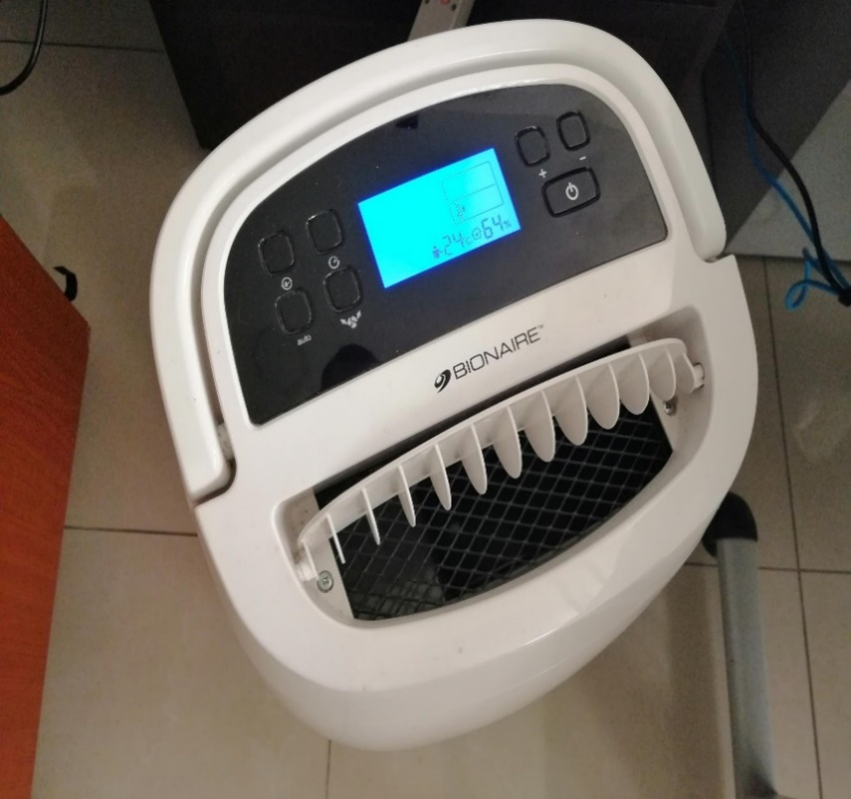 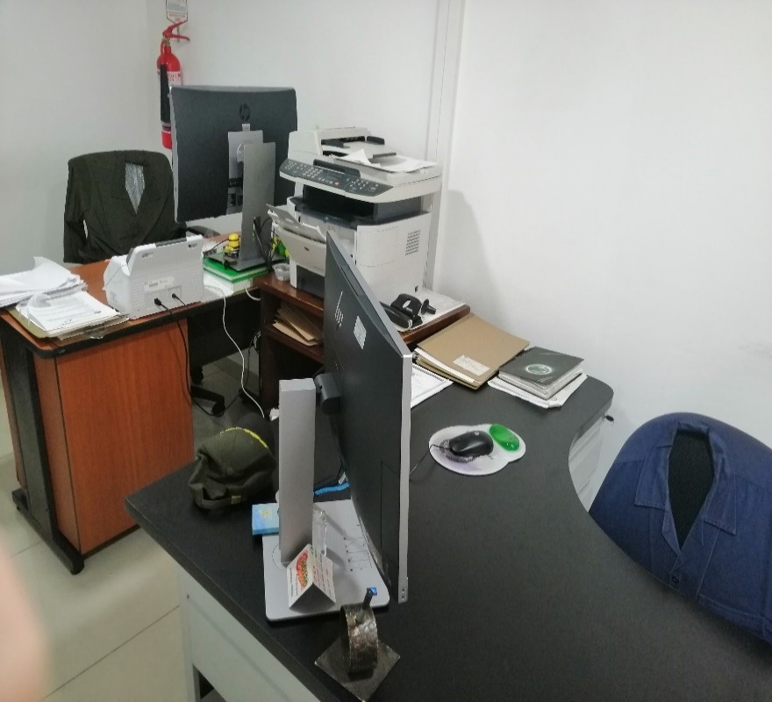 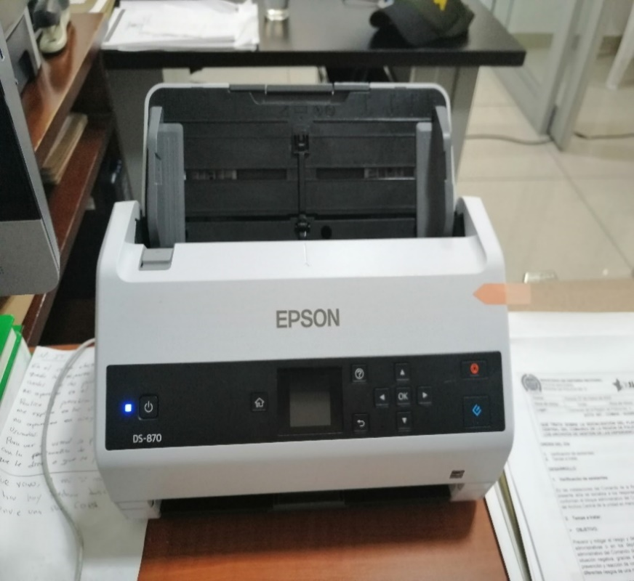 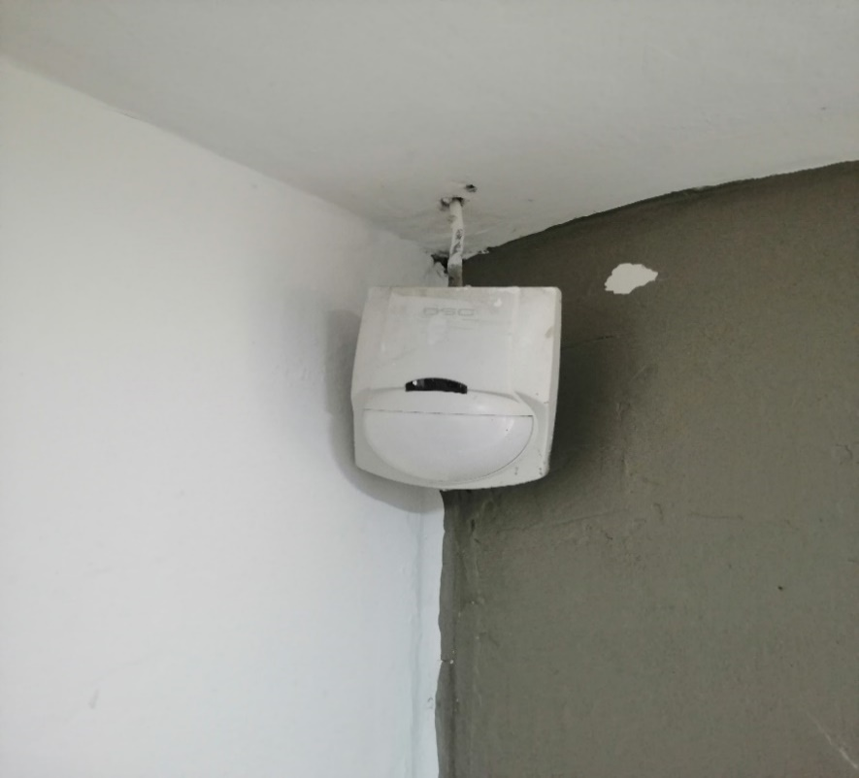
...
B. Inspección y mantenimiento de sistemas de almacenamiento e instalaciones físicas
C. Saneamiento ambiental: desinfección, desratización y desinsectación
D. Monitoreo y control de condiciones ambientales
E. Almacenamiento y re-almacenamiento
F. Prevención de emergencias y atención de desastres.
PLAN DE CONSERVACIÓN PREVENTIVA
Programa
A. Preservación digitla a largo plazo
EVIDENCIA FOTOGRÁFICA
SE DEBERÁ ANEXAR FOTOGRAFÍAS QUE DEN CUANTA DE LAS CONDICIONES DE ORGANIZACIÓN, ADMINISTRACIÓN, CUSTODIA Y CONSERVACIÓN DE LOS ACERVOS DOCUMENTALES
Plan de conservación de preventiva
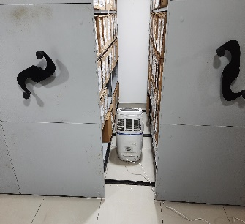 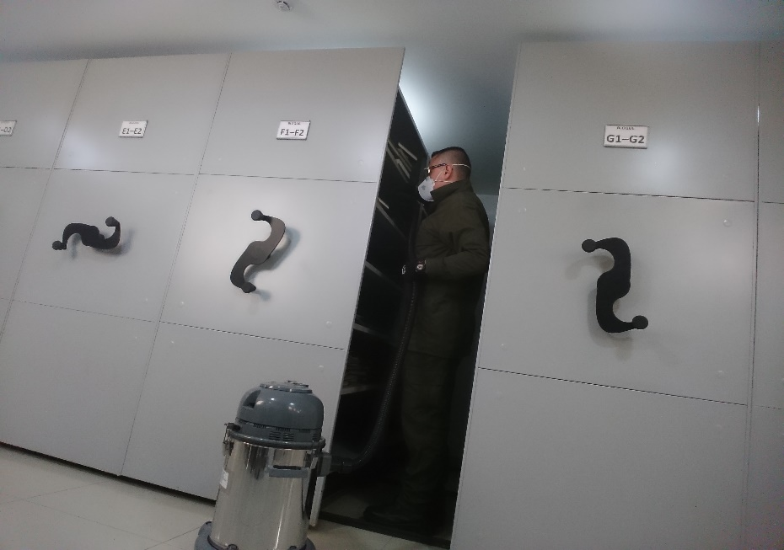 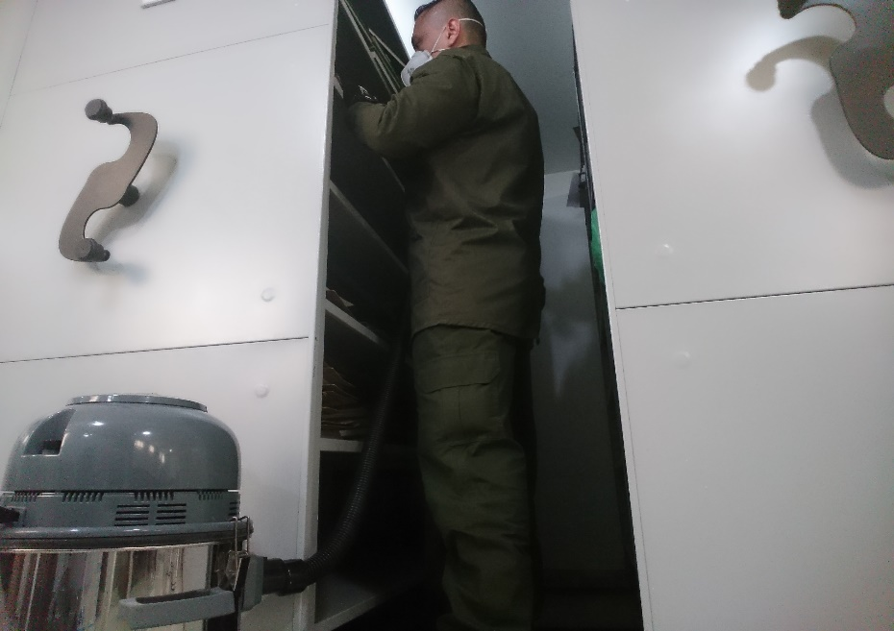 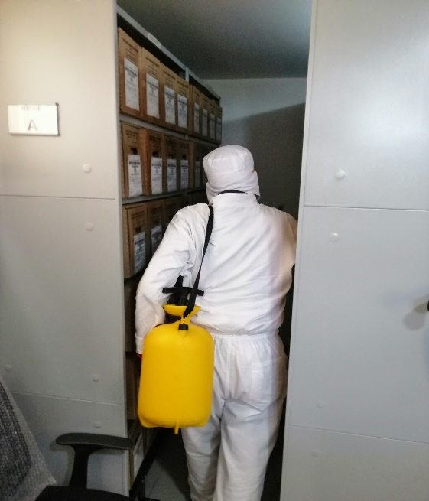 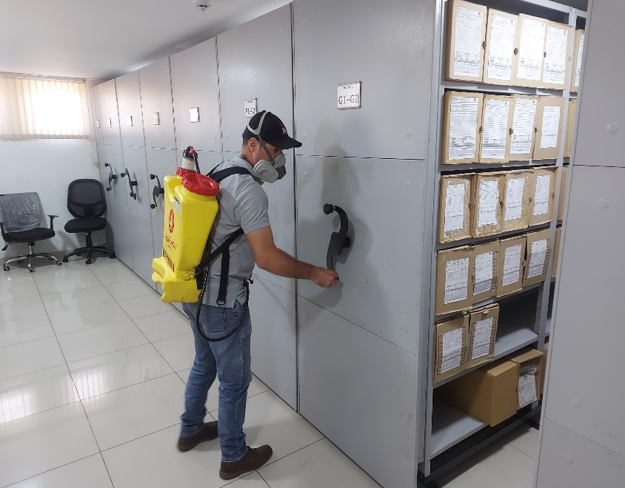 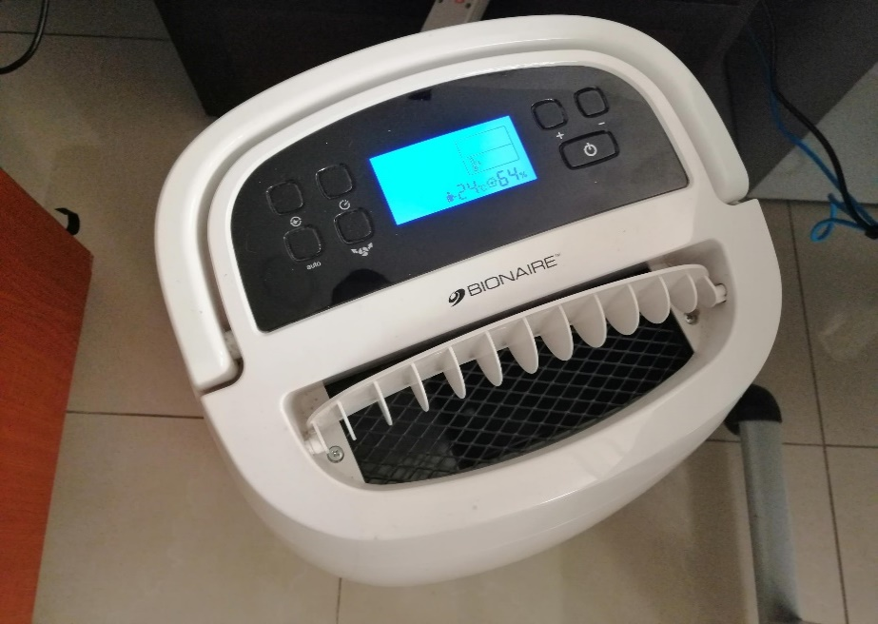

Fecha de Elaboración |  |  | 16 | 1 | 2024
...

